E01
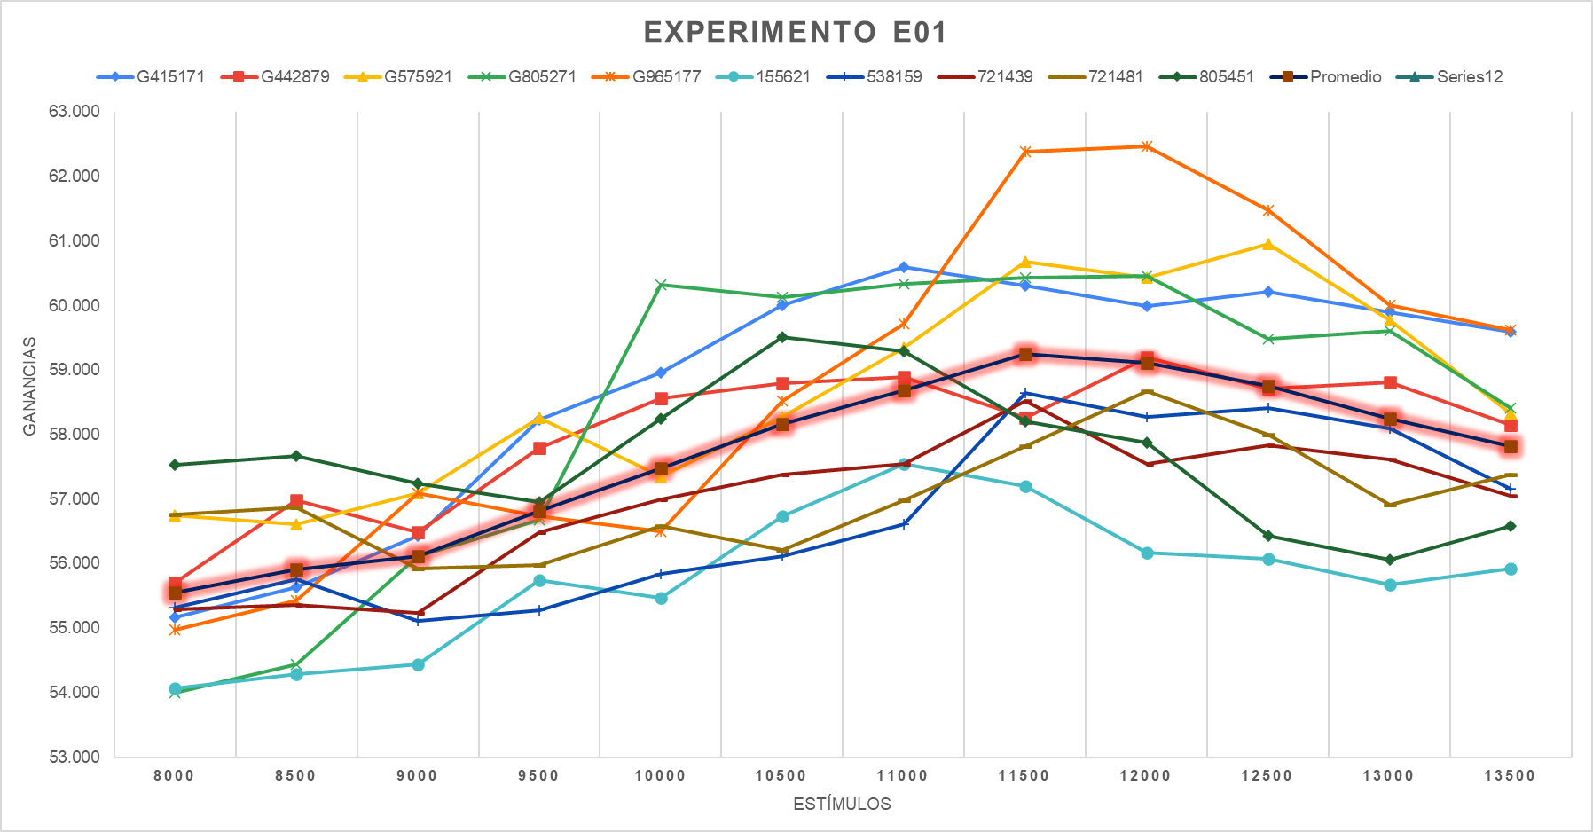
Experimento E01 | Corrida del Workflow Base

 | Iván |  |  |  |  | Francisco
Semillas | G415171 | G442879 | G575921 | G805271 | G965177 | 155621 | 538159 | 721439 | 721481 | 805451

Estimulos | G415171 | G442879 | G575921 | G805271 | G965177 | 155621 | 538159 | 721439 | 721481 | 805451 | Promedio 1A
8000 | 55,167 | 55,697 | 56,747 | 53,997 | 54,967 | 54,067 | 55,317 | 55,287 | 56,767 | 57,537 | 55,555
8500 | 55,637 | 56,977 | 56,607 | 54,437 | 55,427 | 54,287 | 55,757 | 55,357 | 56,877 | 57,667 | 55,903
9000 | 56,437 | 56,487 | 57,097 | 56,117 | 57,097 | 54,437 | 55,117 | 55,237 | 55,927 | 57,247 | 56,120
9500 | 58,237 | 57,787 | 58,267 | 56,677 | 56,737 | 55,737 | 55,277 | 56,487 | 55,977 | 56,957 | 56,814
10000 | 58,957 | 58,567 | 57,347 | 60,317 | 56,497 | 55,467 | 55,837 | 56,997 | 56,587 | 58,247 | 57,482
10500 | 60,007 | 58,797 | 58,277 | 60,127 | 58,527 | 56,727 | 56,117 | 57,377 | 56,207 | 59,517 | 58,168
11000 | 60,597 | 58,897 | 59,347 | 60,337 | 59,717 | 57,547 | 56,607 | 57,547 | 56,987 | 59,297 | 58,688
11500 | 60,307 | 58,257 | 60,687 | 60,437 | 62,387 | 57,207 | 58,647 | 58,517 | 57,817 | 58,207 | 59,247
12000 | 59,997 | 59,197 | 60,427 | 60,457 | 62,467 | 56,167 | 58,277 | 57,547 | 58,677 | 57,877 | 59,109
12500 | 60,207 | 58,717 | 60,957 | 59,487 | 61,477 | 56,077 | 58,417 | 57,837 | 57,997 | 56,437 | 58,761
13000 | 59,897 | 58,807 | 59,767 | 59,607 | 60,007 | 55,677 | 58,097 | 57,617 | 56,907 | 56,057 | 58,244
13500 | 59,597 | 58,147 | 58,327 | 58,407 | 59,627 | 55,927 | 57,157 | 57,047 | 57,377 | 56,587 | 57,820
 |  |  |  |  | 58,510 |  |  |  |  | 56,809 | 57,659

E02
Experimento 02 | Corrida del Workflow Base con FE activado pero solo con las variables de la cátedra.

experimento e02
 | Iván |  |  |  |  | Francisco
Semillas | G415171 | G442879 | G575921 | G805271 | G965177 | 155621 | 538159 | 721439 | 721481 | 805451

Estimulos | G415171 | G442879 | G575921 | G805271 | G965177 | 155621 | 538159 | 721439 | 721481 | 805451 | Promedio 1A
8000 | 55,507 | 56,177 | 56,347 | 56,077 | 54,807 | 53,967 | 55,407 | 55,657 | 56,987 | 55,687 | 55,662.00
8500 | 55,947 | 55,467 | 57,237 | 56,967 | 54,927 | 55,447 | 55,697 | 56,217 | 57,097 | 55,767 | 56,077.00
9000 | 56,057 | 56,017 | 58,167 | 56,167 | 55,847 | 54,737 | 56,557 | 57,327 | 58,547 | 56,577 | 56,600.00
9500 | 56,317 | 56,967 | 58,337 | 57,057 | 55,847 | 55,117 | 55,957 | 56,977 | 58,267 | 56,257 | 56,710.00
10000 | 58,477 | 56,707 | 58,047 | 58,717 | 58,267 | 56,127 | 55,577 | 58,157 | 58,237 | 55,347 | 57,366.00
10500 | 58,017 | 57,707 | 57,847 | 58,177 | 58,447 | 57,337 | 56,947 | 59,167 | 57,497 | 55,497 | 57,664.00
11000 | 57,857 | 57,087 | 58,267 | 59,057 | 57,787 | 56,957 | 57,927 | 58,787 | 57,347 | 57,397 | 57,847.00
11500 | 57,277 | 57,497 | 58,837 | 58,867 | 57,987 | 56,707 | 57,187 | 59,667 | 58,417 | 58,597 | 58,104.00
12000 | 56,547 | 57,237 | 58,977 | 59,307 | 58,567 | 56,757 | 58,157 | 59,577 | 58,077 | 58,477 | 58,168.00
12500 | 57,477 | 59,029 | 58,267 | 59,307 | 59,537 | 57,767 | 58,357 | 59,297 | 57,797 | 58,867 | 58,570.20
13000 | 58,127 | 58,747 | 58,277 | 59,247 | 60,277 | 59,197 | 58,097 | 59,067 | 58,347 | 58,937 | 58,832.00
13500 | 57,307 | 58,927 | 58,417 | 59,307 | 59,627 | 58,377 | 57,837 | 58,027 | 58,827 | 58,157 | 58,481.00
 |  |  |  |  | 57,661 |  |  |  |  | 57,352 | 57,507

experimento e02

experimento e02

E03A
Experimento 03a | Corrida del Workflow Base con FE activado pero solo con 50 variables manuales agregadas por nosotros

 | Iván |  |  |  |  | Francisco
Semillas | G415171 | G442879 | G575921 | G805271 | G965177 | 155621 | 538159 | 721439 | 721481 | 805451

Estimulos | 415171 | 442879 | 575921 | 805271 | 965177 | 155621 | 538159 | 721439 | 721481 | 805451 | Promedio E03A
8000 | 53,797 | 53,337 | 54,247 | 55,847 | 53,887 | 55,737 | 56,817 | 54,677 | 56,197 | 56,817 | 55,136.00
8500 | 54,507 | 53,807 | 53,987 | 55,487 | 54,067 | 56,047 | 55,647 | 54,597 | 55,027 | 56,817 | 54,999.00
9000 | 55,377 | 53,627 | 54,467 | 56,047 | 53,837 | 55,277 | 55,727 | 56,301 | 56,387 | 56,827 | 55,387.40
9500 | 55,517 | 55,887 | 56,277 | 56,887 | 54,077 | 56,107 | 56,257 | 55,097 | 56,067 | 55,987 | 55,816.00
10000 | 56,037 | 57,457 | 57,347 | 57,107 | 55,327 | 56,577 | 56,587 | 55,347 | 56,077 | 56,097 | 56,396.00
10500 | 56,507 | 58,397 | 57,447 | 57,287 | 56,277 | 55,807 | 56,587 | 54,767 | 57,637 | 55,857 | 56,657.00
11000 | 59,027 | 58,007 | 58,217 | 57,027 | 56,717 | 56,377 | 57,177 | 55,317 | 57,937 | 56,767 | 57,257.00
11500 | 58,657 | 57,647 | 57,927 | 58,097 | 56,867 | 57,307 | 56,137 | 55,017 | 57,317 | 56,987 | 57,196.00
12000 | 58,817 | 57,447 | 58,067 | 57,387 | 56,967 | 57,337 | 55,427 | 55,817 | 56,687 | 56,337 | 57,029.00
12500 | 59,657 | 57,397 | 56,867 | 57,097 | 58,627 | 57,147 | 57,147 | 55,247 | 55,667 | 55,157 | 57,001.00
13000 | 59,557 | 57,857 | 57,347 | 57,117 | 58,327 | 57,017 | 56,967 | 56,617 | 55,017 | 55,027 | 57,085.00
13500 | 58,367 | 58,007 | 56,367 | 56,797 | 57,167 | 56,017 | 56,237 | 56,247 | 55,187 | 55,197 | 56,559.00
 |  |  |  |  | 56,626.50 |  |  |  |  | 56,126.57 | 56,376.53

experimento e03a

experimento e03a

rentabilidad negativa
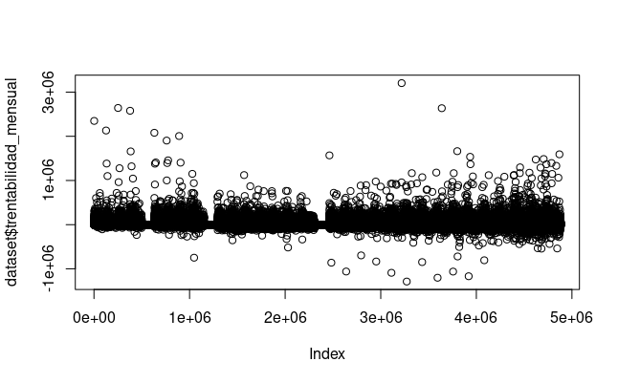
Hay muchos negativos!
Las cuentas corrientes pueden tener montos positivos o negativos de dinero.

